Sheet1
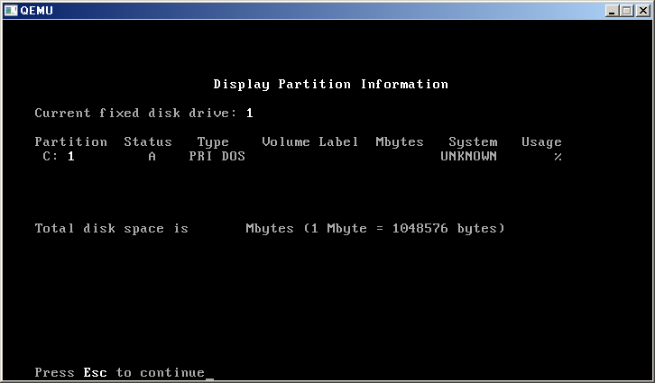
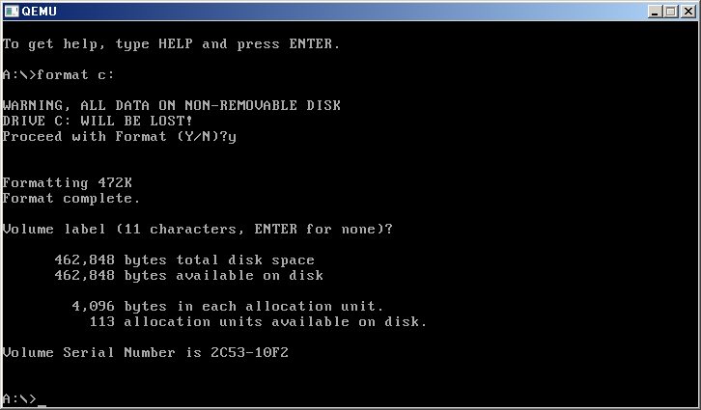
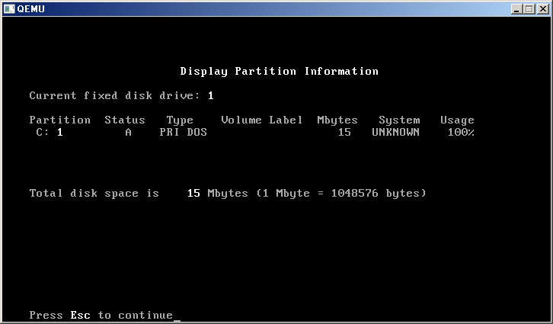
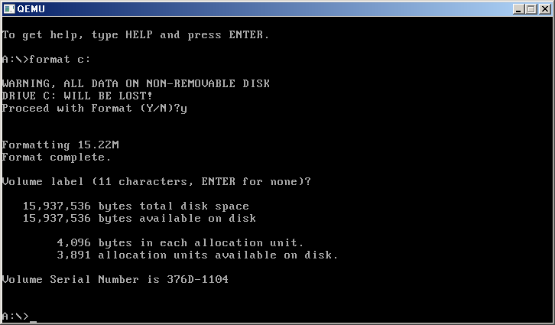




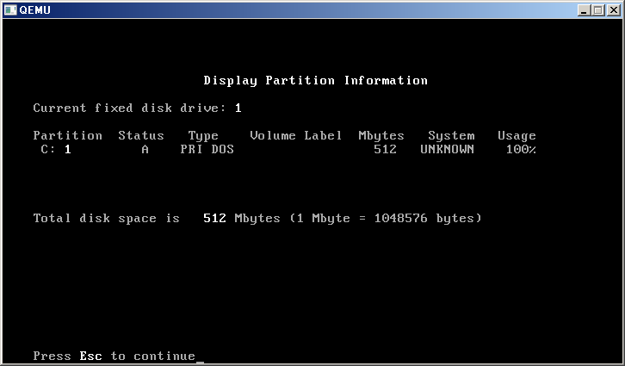
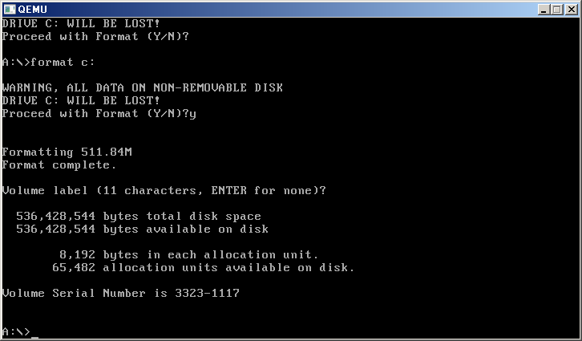
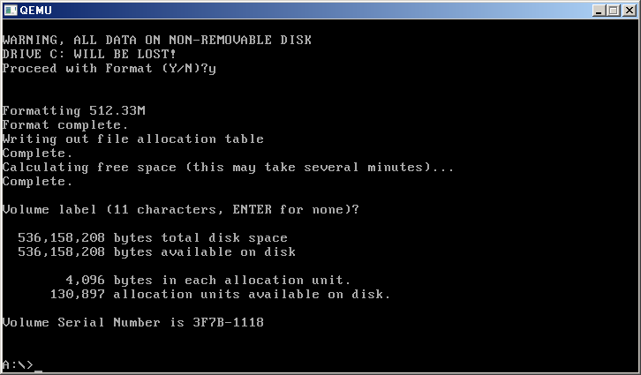


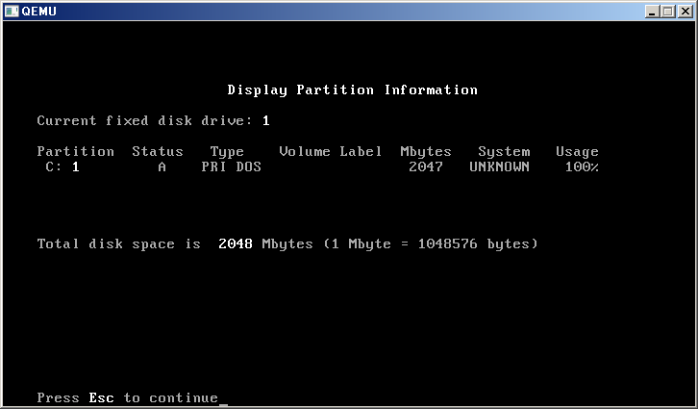

FAT |  | 簇
12 | 2 | 4096 | 4078 | 18 | 4096 | 16777216 | 16 | 1048576 | 16703488 | 15.9296875 | 1.44-16
16 | 2 | 65536 | 65517 | 19 | 4096 | 268435456 | 256 | 1048576 | 268357632 | 255.92578125 | 17-512
28 | 2 | 268435456 | 268435438 | 18 | 4096 | 1099511627776 | 1024 | 1073741824 | 1099511554048 | 1023.9999313 | 513-MAX
22 | 2 | 4194304 | 4177920 | 16384 | 4096 | 17179869184 | 16 | 1073741824 | 17112760320 | 15.9375

格式化
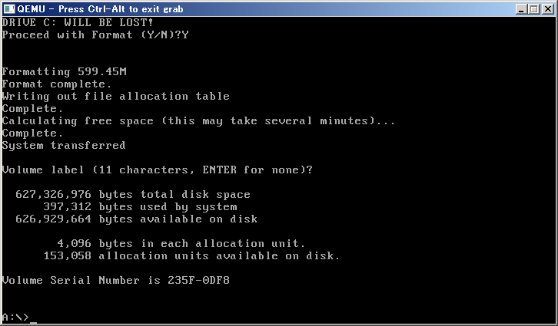
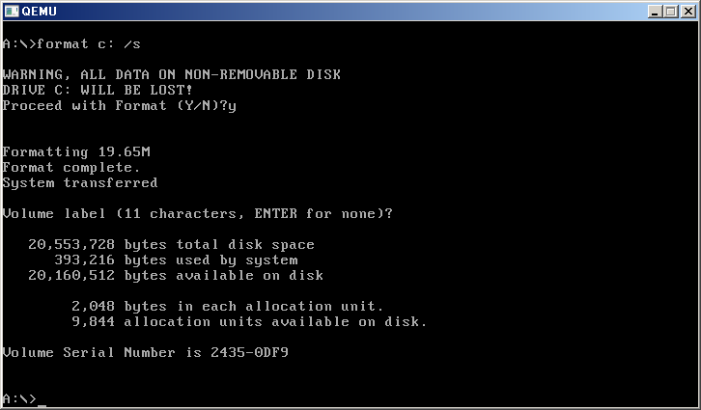
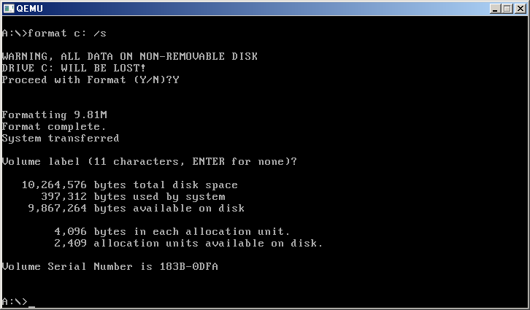
..\qemu-img create -f qcow2 qcow2_10m.qcow2 10M
Formating 'qcow2_10m.qcow2', fmt=qcow2, size=10240 kB

..\qemu-img create -f qcow2 qcow2_20m.qcow2 20M
Formating 'qcow2_20m.qcow2', fmt=qcow2, size=20480 kB

..\qemu-img create -f qcow2 qcow2_600m.qcow2 600M
Formating 'qcow2_600m.qcow2', fmt=qcow2, size=614400 kB

Sheet7
